Impacto de objetos
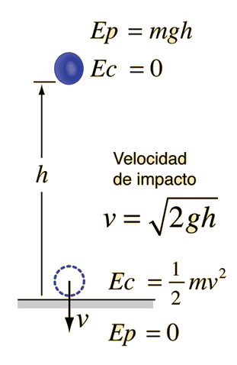
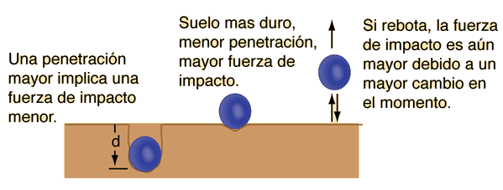
Si un objeto de masa M= | 100 | Kg

Se deja caer desde una altura h= | 1 | metros

Su velocidad antes del impacto es v= | 4,42718872423573 | m/seg.

La energía cinética antes del impacto es Ec= | 980 | Julios

